项目投资
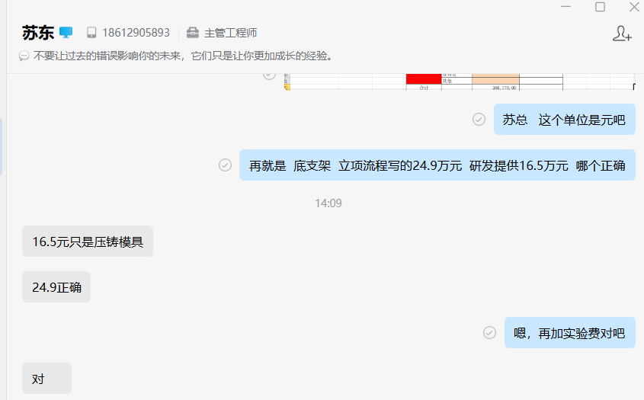
项目建设及投资估算表 单位：万元 |  |  |  | 出口越南中卡驾驶员座椅项目研发费用预算表
项目 | 金额 | 备注 |  | 类型 | 项目 | 预算费用（万元） | 备注
一、土地 |  |  |  | 生产线设备 | 新购置 | -
二、建设工程投资 |  |  |  |  | 改造
三、设备投资 | - |  |  | 模、夹、检、工装等 | 注塑模具
四、其他 |  |  |  |  | 冲压模具 | 24.90
小计 | - |  |  |  | 发泡模具
五、模夹检具、工装 | 24.90 |  |  |  | 压铸模具 | -
六、开发投入 | 20.18 |  |  |  | 夹具
合计 | 45.08 |  |  |  | 检具
 |  |  |  |  | 工装
 |  |  |  |  | 其它
 |  |  |  | 研发费用 | 人力成本
 |  |  |  |  | 差旅费
 |  |  |  |  | 邮寄费
 |  |  |  |  | 运费
 |  |  |  |  | 设计费
 |  |  |  |  | 样品费
 |  |  |  |  | 试验费 | 20.18
 |  |  |  |  | 维修费
 |  |  |  |  | 其他
 |  |  |  | 合计 |  | 45.08
 |  |  |  | 注：生产线改造、机器人及生产设备等投入费用预算由工厂策划预算。

项目 | 金额 | 摊余系数 | 2025年 | 2026年 | 2027年 | 2028年 | 2029年 | 合计 | 预计净残值
设备模具等折旧分摊 | 249,000.00 | 0.05 | 47,310.00 | 47,310.00 | 47,310.00 | 47,310.00 | 47,310.00 | 236,550.00 | 12,450.00
研发费用分摊 | 201,770.00 |  | 40,354.00 | 40,354.00 | 40,354.00 | 40,354.00 | 40,354.00 | 201,770.00
新增折旧 |  |  | 87,664.00 | 87,664.00 | 87,664.00 | 87,664.00 | 87,664.00

